Hoja1
 |  |  | Manual de Gestión del Mantenimiento PPR Mantenimiento de Equipamientos "Solicitud y Reparacion de Mantenimiento" |  |  |  |  | Codigo: | OPE-ME-FO-002
 |  |  |  |  |  |  |  | Fecha: | 2025-03-17
 |  |  |  |  |  |  |  | Version: | 4
 |  |  |  |  |  |  |  | Pagina: | 1 de 1
Informacion Del Solicitante
Fecha Inicial |  | 2026-02-03 |  |  | 08:07 |  | #Orden de trabajo (BE.AS)
Nombre Del Solicitante |  |  | John giraldo |  |  | Cargo |  | Lider de Mantenimiento
Informacion De Zona, Equipo o Maquina
Zona Maquina Y / O Equipo |  |  | Tomas eléctricas |  |  | Codigo |  | Na
Marca |  | Na |  |  |  | Ubicación
Describa Detalladamente El Estado En El que Se Encuentra Y Enuncie Las Fallas Que Presenta
Se observan tomas eléctricas sueltas.
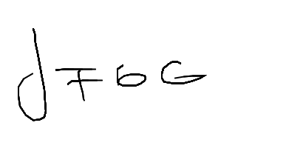 |  |  |  |  |  | 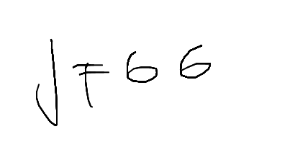

Firma Solicitante |  |  |  |  |  | Autorizacion Mantenimiento
Tipo De Mantenimiento A Realizar
correctivo
Descripcion General Del Trabajo Realizado
Se instala correctamente el toma corriente y se verifica que haya quedado bien anclado
Fecha Y Hora De Cierre Del Mantenimiento |  |  |  |  |  | 2026-02-03 |  | 08:30
Responsable o Responsables del mantenimiento |  |  |  |  |  | VoBo De Mantenimiento
Harold Taramuel |  |  |  |  |  | John Giraldo

Nombre Y Apellido |  |  |  |  |  | Nombre Y Apellido
Revision De Inocuidad
En esta revision se busca garantizar que los labores realizadas no impliquen ningun tipo de reiesgo a la inocuidad de las materias primas y productos de grado alimenticio, ya sea durante do depues de la ejecucion, Es deber de la persona responsale de las actividades de mantenimiento asegurar que su labor no va a poner en riesgo la inocuidad del producto
En la labor ejecutada se utilizo algun tipo de insumo que prepresente riesgo quimico, fisico o biologico? Indique Cuales
Si, anchoflix
Fueron retiradas de la zona? |  |  |  |  |  |  |  |  | Si
Las personas del mantenimiento reporta alguna novedad ocurrida que pueda implicar riesgos de la inocuidad?
No, ninguna
El Lugar del mantenimiento y zonas adyacentes es entregado en condiciones que no generan riesgo a la inocuidad? Indique Cuales |  |  |  |  |  |  |  |  | Si
Que implementos fueron utilizados para la limieza y desonfeccoon de la zona de mantenimiento?
Escoba, recogedor y trapos
Revision Limpieza
Fecha |  | 2026-02-03 |  |  | Hora |  | 08:34
Responsible de la limpieza |  |  | Responsible De Revisar Limpieza |  |  |  | Proovedor De Mantenimiento (segun aplique)
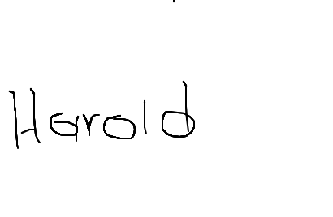 |  |  |  |  |  |  | No proporcionado

 |  |  | Manual de Gestión del Mantenimiento PPR Mantenimiento de Equipamientos "Solicitud y Reparacion de Mantenimiento" |  |  |  |  | Codigo: | OPE-ME-FO-002
 |  |  |  |  |  |  |  | Fecha: | 2025-03-17
 |  |  |  |  |  |  |  | Version: | 4
 |  |  |  |  |  |  |  | Pagina: | 1 de 1
Control De Partes Sueltas
Fecha De Solicitud |  | 2026-02-03 |  |  |  | Ubicacion
Responsible |  |  | Harold Taramuel |  |  | Cargo |  | Auxiliar de mantenimiento
Trabajo a realizar |  |  | Colocar toma corriente
Herramientas |  |  |  | Piezas (Incluir repuestos)
Registro Ingreso |  |  | Salida Cantidad | Registro Ingreso |  |  | Utilizado | No utilizado | Desinstalado | Verificacion de salida
Cantidad | Descripcion |  |  | Cantidad | Descripcion
1 | Taladro inalámbrico |  | 1 | Na | Na |  | Na | Na | Na | Na
1 | Destornillador tipo pala |  | 1

Materiales (Registrar materiales e insumos utilizados lubricantes, pinturas,lijas,etc)
Registro Ingreso |  |  |  |  |  |  |  | utilizado | Verificacion salida (Ingreso-utilizado)
Cantidad |  | Variedad de medida |  |  | Descripcion
Na |  | Na |  |  | Na |  |  | Na | Na

VoBo Verificacion Ingreso |  |  |  |  |  | VoBo Verificacion Salida
Nombre | John giraldo |  | Fecha | 2026-02-03 |  | Nombre | John giraldo |  | Fecha | 2026-02-03
REGISTRO MEDICIONES MANTENIMIENTO PREDICTIVO
Maquina / Equipo |  | Parte del Equipo | Termografia | Analizador de vibraciones |  | Vibraciones /Nuevas mediciones | Multimetro Rango | Multimetro Amperaje | Observaciones | OT Mantenimiento Preventivo
 |  |  | N/A | N/A
 |  |  | N/A | N/A
 |  | N/A | N/A | N/A |  |  | N/A | N/A | N/A
 |  | N/A | N/A | N/A |  |  | N/A | N/A | N/A
 |  | N/A | N/A | N/A |  |  | N/A | N/A | N/A
 |  | N/A | N/A | N/A |  |  | N/A | N/A | N/A
Evidencia Fotografica (Antes) |  |  |  |  |  | Evidencia Fotografica (Despues)
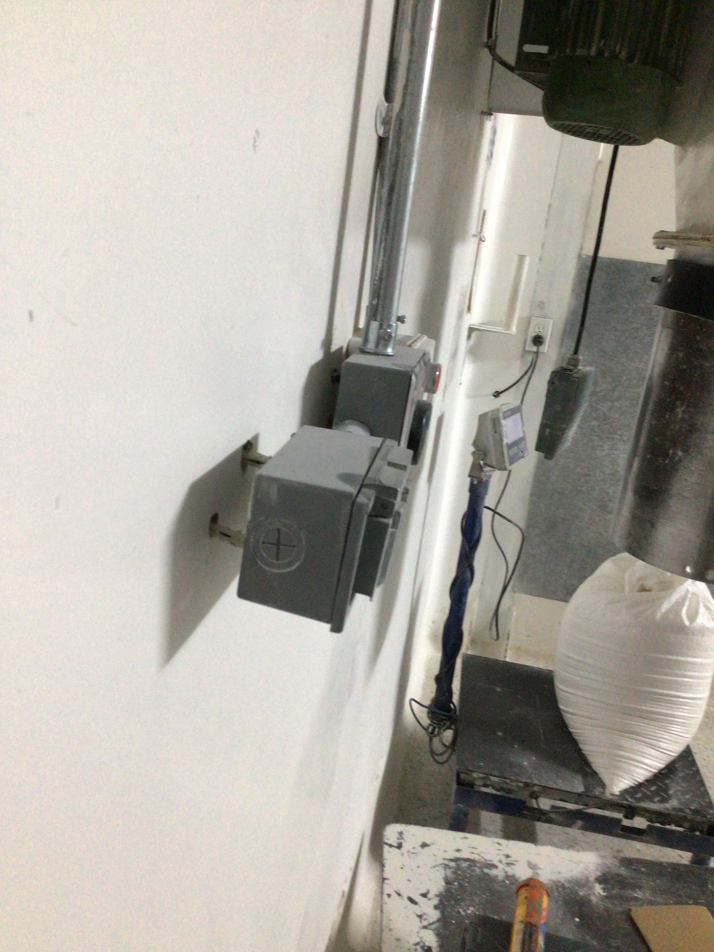 |  |  |  |  |  | 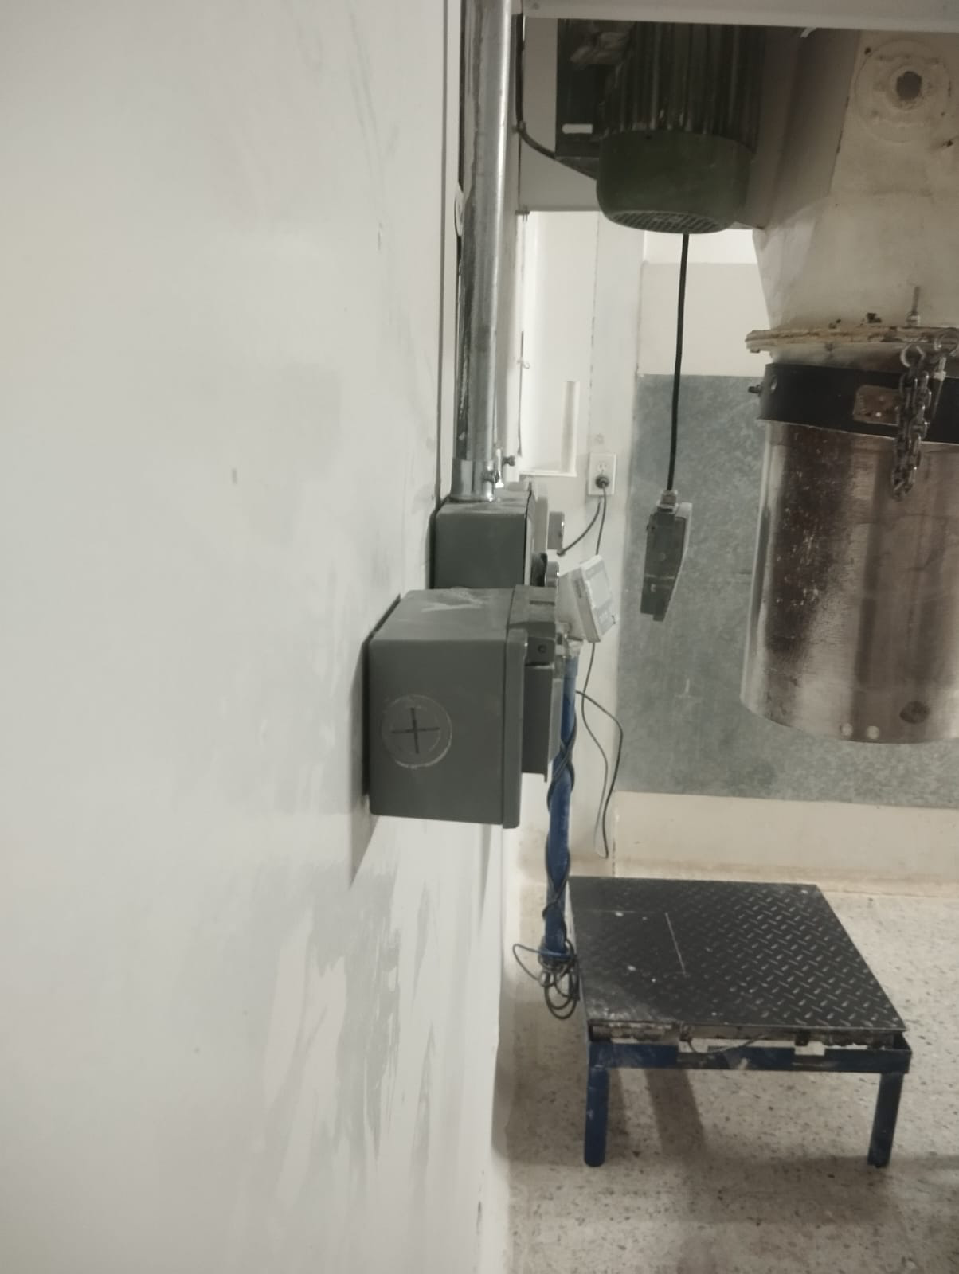

Espacio extra de tabla
Herramientas
Herramientas |  |  |  | Piezas (Incluir repuestos)
Registro Ingreso |  |  | Salida Cantidad | Registro Ingreso |  |  | Utilizado | No utilizado | Desinstalado | Verificacion de salida
Cantidad | Descripcion |  |  | Cantidad | Descripcion

Materiales (Registrar materiales e insumos utilizados lubricantes, pinturas,lijas,etc)
Registro Ingreso |  |  |  |  |  |  |  | utilizado | Verificacion salida (Ingreso-utilizado)
Cantidad |  | Variedad de medida |  |  | Descripcion

